G.11-2567
ภาพถ่ายและรูปตัดขวางลำน้ำสถานีสำรวจอุทกวิทยาน้ำแม่ลาว (G.11)
บ้านดอนสลี ต.ป่าแดด อ.แม่สรวย จ.เชียงราย ปี 2567
 |  |  |  |  |  |  |  |  |  |  |  | 2566 |  |  | 2567
 |  |  |  |  |  |  |  |  |  |  |  | สำรวจเมื่อ 23 ก.พ.2566 |  |  | สำรวจเมื่อ 7 ก.พ.2567
 |  |  |  |  |  |  |  |  |  |  |  | ระยะ | ระดับ | ผิวน้ำ | ระยะ | ระดับ | ผิวน้ำ
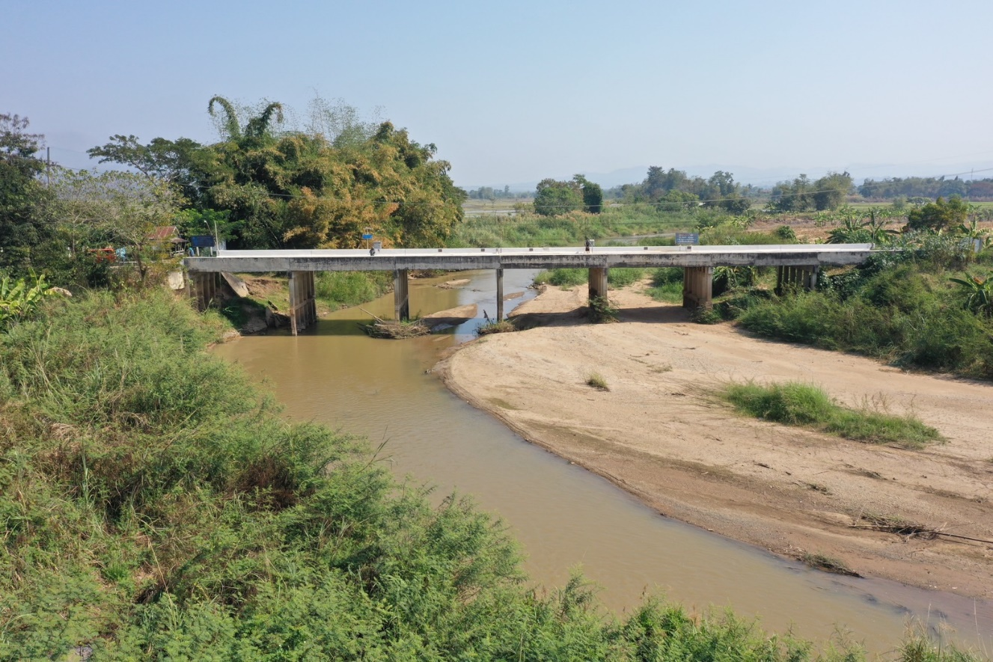
 |  |  |  |  |  |  |  |  |  |  |  | -50 | 467.951 | 462.385 | -50 | 467.956 | 462.015
 |  |  |  |  |  |  |  |  |  |  |  | -40 | 468.053 | 462.385 | -40 | 468.113 | 462.015
 |  |  |  |  |  |  |  |  |  |  |  | -30 | 468.239 | 462.385 | -30 | 468.309 | 462.015
 |  |  |  |  |  |  |  |  |  |  |  | -20 | 468.475 | 462.385 | -20 | 468.540 | 462.015
 |  |  |  |  |  |  |  |  |  |  |  | -10 | 468.716 | 462.385 | -10 | 468.724 | 462.015
 |  |  |  |  |  |  |  |  |  |  |  | 0 | 468.855 | 462.385 | 0 | 468.855 | 462.015
 |  |  |  |  |  |  |  |  |  |  |  | 0 | 467.612 | 462.385 | 0 | 467.590 | 462.015
 |  |  |  |  |  |  |  |  |  |  |  | 2 | 464.286 | 462.385 | 2 | 464.549 | 462.015
 |  |  |  |  |  |  |  |  |  |  |  | 4 | 463.485 | 462.385 | 4 | 463.725 | 462.015
 |  |  |  |  |  |  |  |  |  |  |  | 6 | 462.878 | 462.385 | 6 | 462.730 | 462.015
 |  |  |  |  |  |  |  |  |  |  |  | 8 | 462.861 | 462.385 | 8 | 462.654 | 462.015
 |  |  |  |  |  |  |  |  |  |  |  | 10 | 462.512 | 462.385 | 9 | 462.015 | 462.015
 |  |  |  |  |  |  |  |  |  |  |  | 12 | 462.476 | 462.385 | 10 | 461.675 | 462.015
 |  |  |  |  |  |  |  |  |  |  |  | 14 | 462.452 | 462.385 | 12 | 461.185 | 462.015
รูปตัดขวางลำน้ำน้ำแม่ลาวที่แนวสำรวจปริมาณน้ำ
 |  |  |  |  |  |  |  |  |  |  |  | 16 | 462.411 | 462.385 | 14 | 460.975 | 462.015
 |  |  |  |  |  |  |  |  |  |  |  | 17 | 462.385 | 462.385 | 16 | 461.365 | 462.015
 |  |  |  |  |  |  |  |  |  |  |  | 18 | 462.115 | 462.385 | 18 | 461.445 | 462.015
 |  |  |  |  |  |  |  |  |  |  |  | 20 | 462.095 | 462.385 | 20 | 461.565 | 462.015
 |  |  |  |  |  |  |  |  |  |  |  | 22 | 461.705 | 462.385 | 22 | 462.197 | 462.015
 |  |  |  |  |  |  |  |  |  |  |  | 24 | 461.965 | 462.385 | 24 | 462.154 | 462.015
 |  |  |  |  |  |  |  |  |  |  |  | 26 | 462.015 | 462.385 | 26 | 462.134 | 462.015
 |  |  |  |  |  |  |  |  |  |  |  | 28 | 462.155 | 462.385 | 28 | 461.845 | 462.015
 |  |  |  |  |  |  |  |  |  |  |  | 30 | 461.955 | 462.385 | 30 | 461.895 | 462.015
 |  |  |  |  |  |  |  |  |  |  |  | 32 | 461.935 |  | 32 | 462.304 | 462.015
 |  |  |  |  |  |  |  |  |  |  |  | 34 | 462.065 |  | 34 | 462.460 | 462.015
 |  |  |  |  |  |  |  |  |  |  |  | 36 | 462.115 | 462.385 | 36 | 462.414 | 462.015
 |  |  |  |  |  |  |  |  |  |  |  | 38 | 462.355 | 462.385 | 38 | 462.532 | 462.015
 |  |  |  |  |  |  |  |  |  |  |  | 40 | 462.295 | 462.385 | 40 | 462.882 | 462.015
 |  |  |  |  |  |  |  |  |  |  |  | 42 | 462.315 | 462.385 | 42 | 462.822 | 462.015
 |  |  |  |  |  |  |  |  |  |  |  | 44 | 462.165 | 462.385 | 44 | 462.828 | 462.015
 |  |  |  |  |  |  |  |  |  |  |  | 46 | 462.135 | 462.385 | 46 | 463.047 | 462.015
 |  |  |  |  |  |  |  |  |  |  |  | 48 | 463.615 | 462.385 | 48 | 463.054 | 462.015
ระยะ | -50 | -40 | -30 | -20 | -10 | 0 | 0 | 2 | 4 | 6 | 8 | 50 | 464.153 | 462.385 | 50 | 463.115 | 462.015
ระดับ | 467.956 | 468.113 | 468.309 | 468.540 | 468.724 | 468.855 | 467.590 | 464.549 | 463.725 | 462.730 | 462.654 | 52 | 464.074 | 462.385 | 52 | 463.147 | 462.015
ระยะ | 9 | 10 | 12 | 14 | 16 | 18 | 20 | 22 | 24 | 26 | 28 | 54 | 464.366 | 462.385 | 54 | 463.302 | 462.015
ระดับ | 462.015 | 461.675 | 461.185 | 460.975 | 461.365 | 461.445 | 461.565 | 462.197 | 462.154 | 462.134 | 461.845 | 56 | 464.347 | 462.385 | 56 | 463.742 | 462.015
ระยะ | 30 | 32 | 34 | 36 | 38 | 40 | 42 | 44 | 46 | 48 | 50 | 58 | 464.388 | 462.385 | 58 | 464.397 | 462.015
ระดับ | 461.895 | 462.304 | 462.460 | 462.414 | 462.532 | 462.882 | 462.822 | 462.828 | 463.047 | 463.054 | 463.115 | 60 | 464.685 | 462.385 | 60 | 464.532 | 462.015
ระยะ | 52 | 54 | 56 | 58 | 60 | 62 | 64 | 66 | 68 | 70 | 70 | 62 | 464.735 | 462.385 | 62 | 464.692 | 462.015
ระดับ | 463.147 | 463.302 | 463.742 | 464.397 | 464.532 | 464.692 | 465.052 | 466.073 | 466.652 | 467.754 | 468.900 | 64 | 464.828 | 462.385 | 64 | 465.052 | 462.015
ระยะ | 80 | 90 | 100 | 110 | 120 |  |  |  |  |  |  | 66 | 466.075 | 462.385 | 66 | 466.073 | 462.015
ระดับ | 468.692 | 468.440 | 468.242 | 468.072 | 467.954 |  |  |  |  |  |  | 68 | 466.438 | 462.385 | 68 | 466.652 | 462.015
ระยะ |  |  |  |  |  |  |  |  |  |  |  | 70 | 467.718 | 462.385 | 70 | 467.754 | 462.015
ระดับ |  |  |  |  |  |  |  |  |  |  |  | 70 | 468.900 | 462.385 | 70 | 468.900 | 462.015
 |  |  |  |  |  |  |  |  |  |  |  | 80 | 468.571 | 462.385 | 80 | 468.692 | 462.015
 | BM. | 468.695 | ม.(ร.ท.ก.) |  | ตลิ่งฝั่งซ้าย | 468.855 | ม.(ร.ท.ก.) |  | ตลิ่งฝั่งขวา | 468.900 | ม.(ร.ท.ก.) | 90 | 468.343 | 462.385 | 90 | 468.440 | 462.015
 | ท้องน้ำ | 460.975 | ม.(ร.ท.ก.) |  | ศูนย์เสา | 462.835 | ม.(ร.ท.ก.) |  | สำรวจเมื่อ 7 ก.พ.2567 |  |  | 100 | 468.128 | 462.385 | 100 | 468.242 | 462.015
 |  |  |  |  |  |  |  |  |  |  |  | 110 | 467.972 | 462.385 | 110 | 468.072 | 462.015
 |  |  |  |  |  |  |  |  | ผู้สำรวจ นายสุภเดช เตชะสา |  |  | 120 | 467.674 | 462.385 | 120 | 467.954 | 462.015

 |  |  |  | ตรวจสอบหมุดหลักฐานแล้ว

 |  |  |  |  | เปลี่ยนรูปแล้ว

